全体図
GUI |  |  |  |  |  |  |  |  | Hadoop（RNNモデル） | ナビ適 |  |  |  | PDT-API |  |  | RAGサイト |  |  |  |  |  |  |  |  |  |  | Hadoop（RAGモデル） | KARTE | CALIB

希望条件・就業状況の入力
ログイン
エントリー情報入力
RAGF判定処理
（RAGサイト内）

希望条件・就業状況の入力
配布ロジックAPI
入力完了
（最後のページでコミット）
 |  |  |  |  |  |  |  |  |  |  |  |  |  |  |  | 1.リクエストでエントリー情報を飛ばす

MOIRA
MOIRA
MOIRA
組織CD不要では？

レスポンス
MOIRA判定
（Python-API）
レスポンス
レスポンス
 |  |  |  |  |  |  |  |  |  |  |  |  |  |  | 2.レスポンスで対象組織CD/PK閾値/FN閾値をもらう |  |  |  |  | あり |  | 1.エントリー情報/組織CD/閾値×2をリクエスト
 | レスポンス無 |  |  |  |  | レスポンス有 |  |  |  |  |  |  | 無

・KARTE発動の制御はKARTEで行う
・FS期間中はRAGFカスタマーも対象に含める
 |  |  |  |  |  |  |  |  |  |  |  |  |  |  |  |  |  |  | なし |  |  |  |  | 2.判定結果/スコアをレスポンス
 |  |  |  |  |  |  |  |  |  |  |  | 有

MOIRA判定
（Python-API）

判定結果
KARTE判定
 |  |  |  |  |  |  |  |  |  |  |  |  |  |  |  |  |  |  |  |  | N |  |  |  | P
判定結果
 | レスポンス無 |  |  |  |  | P or K

判定結果
0秒処理
0秒求人API
（Hbase）
 |  |  |  |  |  |  |  |  |  |  |  |  |  |  |  |  |  |  |  |  |  |  |  | K/レスポンス無
 |  |  |  | N |  |  |  |  |  |  | P or K |  | N or レスポンス無
CS条件判定

レスポンス無は0秒表示ルートでいいよね？
完了画面（N）
※汎用
 |  |  |  |  |  |  |  |  |  |  |  | N

表示ロジック
 |  |  |  |  |  |  |  |  |  |  |  |  | 条件非合致

 |  |  |  |  |  |  |  |  |  |  |  | 条件合致
完了画面（K）
0秒求人
0秒マスタ
0秒判定
ブラックリスト
 |  |  |  |  |  |  |  |  |  |  |  |  |  |  |  |  |  |  |  |  |  | 表示 |  |  |  | 対象

非表示
通常
優先
 |  |  |  |  |  |  |  |  |  |  |  |  | ブラックリスト有

 |  |  |  |  |  |  |  |  |  |  |  |  |  |  |  |  |  |  |  |  |  |  | 非表示 |  |  |  | 対象外
職務経歴フリー欄
職務経歴フリー欄
転サ表示
 |  |  |  |  |  |  |  |  |  |  |  | ブラックリスト無

ログイン後TOP
（ナビ適あり）
ログイン後TOP
（ナビ適無）
KARTE
TOP画面
完了画面（P）
【BDG】
・求人が5件以上あるか
・年齢が40歳以下か
【RAG】
・Web公開等のチェック後に求人が5件以上あるか

職務経歴フリー欄
転サ表示
ナビ適申し込み画面
形式回答画面

RAG DB

ナビ適連携
TSV
日程回答画面
ナビ適申し込み完了画面
 |  |  |  |  |  |  |  |  |  |  |  |  |  |  |  |  |  | Asteria
GUI連携データ作成

GUI連携
TSV
回答完了＆チャット
（エントリー完了画面）

アピール項目
K判定時に
0秒求人完了を待たずに
エントリー情報を先に連携させる

KARTE DB
追カルテ

0秒処理

GUI有無判定
0秒求人API
（Hbase）
 |  | 無 |  |  |  | 有
追0秒求人結果
0秒 DB

0秒判定
適職Web

 |  |  |  |  |  |  | 非表示

0秒表示マスタ
適職エントリー取り込みバッチ
エントリー情報取得
 |  |  | 非表示 |  |  |  |  | 表示

 |  |  |  |  | 表示

名寄せチェック
スカウト登録
入力完了
0秒求人（RAG）

名寄せエラー処理
配布先判定

0秒求人（RNN）

採番判定

新規採番

子番号採番

自動コーディング

0秒求人処理

MOIRA判定

VC1判定

自動F判定

RAGF判定

Fメール送信

PDT開設処理

PDT開設処理

F/PDT開設メール送信

PDT開設メール送信

CALIB DB

KARTE有無

MOIRA結果
判定結果

APC or 手がけ
手がけ

自動F結果
APC

CALIB

CSV出力

RAGF結果

リスト加工

コミュコメ「F1」
入力

庶務
未判定CSのES印刷
判定内容を
CALIBに入力
GM/メンバー
紙ベースで判定
庶務にパス
TEL

APC

APCリスト取り込み

自動発信

セット可否
セット不可

セット可
面談セット

判定結果

判定をFXに変更
カスタマーサポート1
or カスタマーサポート2
に担当変更

即架電
(F-TEL1)
即架電対象者検索
架電ST変更
TEL
排他エラー
架電対象者にチェック
コミュに記録
通常架電
PUSHメール
KARTE
KARTE画面
KARTE回答者
リスト吐き出し
CALIB
KARTEの内容を
コミュに追加
アドレスで
求職者を検索
メッセージ管理へ
遷移
電話番号が海外番号の場合は即架電は行わず、メールでの面談案内を行っている
→二国間斡旋についてアドオンでのケアは不要
アカウント変更

F-TEL2
セット可否

認知媒体に応じた
Nメールの送信

PUSHメール1

PUSHメール2

PUSHメール3

セット可否

意向確認

担当終了

日程回収

セット業務

FIXメール送信

備考
■RAGサイト

 | 1.RAGF判定処理
 | └RAGFマスタをエントリー中のCSに適用し、エントリー中に「RAGF判定されるであろうCSなのかどうか」を算出
 | 2.配布ロジックAPI
 | └エントリー情報を元に配布対象組織をCALIB-APIから取ってくる
 | 3.Python-API（書類通過期待値算出）
 | └エントリー情報、配布対象組織CD及び閾値をもとにCSの書類通過期待値・判定結果をレスポンス

■KARTE

 | 下記条件で出し分けを行う
 | ※KARTE発動CSについて（RAGサイト経由CS前提）
 | FP判定であればRAGF関係なくKARTE表示、MOIRA判定ない場合はRAGF判定による
 | FK/NかつRAGFであっても発動はしない（MOIRA判定結果を優先する）
 | 配布ロジック |  | MOIRA判定 |  | RAG-F |  | KARTE発動有無
 | ○ |  | FP |  | ○ |  | 発動
 |  |  |  |  | × |  | 発動
 |  |  | FK |  | ○ |  | 非発動
 |  |  |  |  | × |  | 非発動
 |  |  | N |  | ○ |  | 非発動
 |  |  |  |  | × |  | 非発動
 |  |  | 無 |  | ○ |  | 発動（FS終了後にFPに一本化）
 |  |  |  |  | × |  | 非発動
 | × |  |  |  |  |  | 配布ロジックがない場合は発動しない

 | KARTEの情報はRAGサイトのテーブルに格納
 | KARTE側で元栓がOFFにされている期間については一律「未発動」として登録される

■CALIB

その他コメントにMOIRA-Nであることを明記する
 | 1.MOIRA判定結果/MOIRAスコア/配布対象組織CDを受け取る
 | 2.KARTEテーブルの内容を取り込む
 | 3.MOIRAの判定結果がない場合、既存の自動F以降の処理を行う

■判定毎の業務フロー
判定区分 |  | 判定詳細区分 |  | 現場判定有無 |  | 判定CD1（取り込み時点） |  | 配布先組織
MOIRA |  | FP |  | 無 |  | F |  | 配布ロジック（RAGサイト）
 |  | FK |  | 無 |  | F |  | 配布ロジック（RAGサイト）
 |  | N |  | 無 |  | NULL |  | 配布ロジック（RAGサイト）
既存判定 |  | 自動F |  | 無 |  | F |  | 配布ロジック（適職）
 |  | RAG-F |  | 有 |  | F |  | 配布ロジック（適職）
未判定 |  | 現場F |  | 有 |  | NULL |  | 配布ロジック（適職）
 |  | 現場N |  | 有 |  | NULL |  | 配布ロジック（適職）

■ナビ適

【参考】ECフローチャート
面談セット中途

業務の流れとSTについて

接触
未接触

未接触
即架電

サービスST：様々
コミュST：様々
アラーム：様々

接触

EC利用
EC非利用

EC利用
EC非利用
希望日聴取
F/Nジャッジ
配布

サービスST：面談セット中
コミュST：未処理
アラーム：無し
セット可
セット不可

セット不可

希望日聴取
EC受入

セット可
サービスST：NA・N1~N4など
コミュST：未処理
RAG-F
自動F
アラーム：無し

セット作業
自動F

FIX送信

RAG-F
所属変更
F出し作業
パスコメ⇒コミュコメ反映
F出し完了

セット完了
サービスST：NA・N1~N4など
サービスST：面談セット中
コミュST：未処理
コミュST：Push中
サービスST：面談セット完了
アラーム：無し
アラーム：1日
コミュST：返信待ち
アラーム：無し
未読
有無

有
無

対応必須
0秒・PDT
アンデリ

返信
0秒求人
PDTオープンなど
メールメモ入力
未読 ⇒ 既読に変更
即抜き作業

即架電
有無
メール&コミュ対応
無
有
アンデリ

セット可
セット以外
即架電
有無
セット可
セット以外
手がけ
or
APC
GUI
有無
無
有
手がけ
APC

セット作業
メール対応など
架電指示出し
アンデリ
架電前

1回目
2回目以降
サービスST：受付内容確認中
FIX送信
コミュST：当FTe1
F-TEL1 架電前
1回目
2回目以降
返信メール待ちなど
アラーム：1日

サービスST：面談セット中
サービスST：面談セット中
アンデリ架電
コミュST：当FTe1
セット完了
コミュST：PUSH1
アラーム：1日
アラーム：4日
APC準備
APC 待機

サービスST：面談セット完了
1回目 架電
コミュST：返信待ち
PUSH2以降
接触
未接触
サービスST：移行時保留
サービスST：移行時保留
アラーム：無し
コミュST：当FTe1
コミュST：FTe未
アラーム：1日
アラーム：1日
接触
未接触

接触
未接触
CSV出力

アンデリ
架電済み
接触
未接触
解消
アンデリ
手がけ
or
APC
解消
アンデリ
サービスST：受付内容確認中
リスト加工
コミュST：保留
手がけ
アラーム：4日
次STに変更
セット可
セット以外

セット可
セット以外
サービスST：CA面談セット中
WebFile ⇒ Tis
通常フロー
CB（折り返し約束など）
コミュST：当FTe2
アラーム：1日
ST変更

サービスST：面談セット中
サービスST：面談セット中
APC
コミュST：PUSH1
コミュST：翌FTe2
Tis ⇒ CCフォルダ
サービスST：面談セット中
アラーム：4日
アラーム：約束日の日数
コミュST：当FTe1
セット作業
アラーム：1日

APC リスト取り込み
架電指示出し
FIX送信
返信メール待ちなど

サービスST：面談セット中
コミュコメ『F1』入力
コミュST：PUSH1
1回目 架電
セット完了
アラーム：4日

サービスST：面談セット完了
PUSH2以降
自動発信開始
コミュST：返信待ち
接触
未接触
アラーム：無し

接触
未接触

接触
未接触

接触
セット可
セット以外

セット可
セット以外

セット可
セット以外
未接触

セット可
セット以外
セット作業

FIX送信
返信メール待ちなど
セット作業
APC 終了
1回目 APC終了
サービスST：面談セット中
コミュST：PUSH1
サービスST：CA面談セット中
セット完了
アラーム：4日
FIX送信
返信メール待ちなど
コミュST：当FTe2 or PUSH1
アラーム：1日
CSV出力
サービスST：面談セット完了
PUSH2以降
サービスST：面談セット中
コミュST：返信待ち
コミュST：PUSH1
アラーム：無し
セット完了
アラーム：4日

リスト加工
サービスST：面談セット完了
コミュST：返信待ち
PUSH2以降
アラーム：無し

WebFile ⇒ Tis

Tis ⇒ CCフォルダ

APC リスト取り込み

コミュコメ『F1』入力

【参考】RAGサイト要件メモ
ASIS

 |  |  |  | 配布組織

KARTE

Prof3
0秒ぐるぐる
0秒
完了画面
KARTE
RAG DB
0秒求人API
KARTE
 |  | 0秒あり |  |  |  |  |  | ASTERIA

確認
 |  | 0秒なし

TOBE

GUI連携
TSV
 | ※PC・SP同様 |  |  |  |  |  |  |  |  |  | RNN

＜新自動FN判定＞IF
①エントリー情報
②職務経歴
※一部文字数カウントして渡す
＜KARTE IF追加＞
①エントリーCSランク
②書類通過予測スコア
③組織コード
配布ロジックAPIで取得項目
新自動FN判定APIで取得項目
 | ※赤字変更点

＜KARTE>結果IF取得
①エントリーID
②種別
③ステータス
＜配布ロジック＞IF
①エントリー情報
※CARIBコードに返信して渡す
 |  |  |  |  |  |  |  |  |  | KARTE発動の制御は、KARTE側で行う
KARTE

＜エントリー情報IF項目追加＞
①エントリーCSランク
②書類通過予測スコア
③組織コード
配布ロジックAPIで取得項目
新自動FN判定APIで取得項目
KARTE
K判定時に
0秒求人完了を待たずに
エントリー情報を先に連携させる
完了画面
P判定

Prof3
0秒ぐるぐる
KARTE
 |  |  |  |  |  |  |  |  | KARTE
 |  |  |  |  |  |  |  |  | 実施ステータスAPI
Pスコア
配布ロジックAPI
新自動FN API
KARTE
Y
Kスコア
 |  |  | Y |  |  |  |  |  | ※WEBサレ別途申請済み
0秒求人API
RAG DB

レスポンスなし
（計画停止含む）
KARTE
実施ステータス連携バッチ
 |  |  |  |  |  |  |  |  |  |  |  | ASTERIA

0秒
完了画面
K判定
計測要件あり
※UIは、変更なし
確認
 |  |  |  |  |  | 非表示マスタ
＜追KARTE連携バッチ＞
①エントリーID
②種別
③ステータス
※5分に1回
 |  |  |  |  | 0秒あり |  | 0秒表示
＜カラム追加＞
①エントリーCSランク
②書類通過予測スコア
③組織コード
⑥種別
⑦ステータス
※現状のエントリー情報連携時に「KARTEのステータス」の連携は不要。また、エントリー情報の改修もなし。
配布ロジックAPIで取得項目
新自動FN判定APIで取得項目
KARTE実施ステータスAPIで取得項目
KARTE
計測要件あり
※UIは、変更なし
配布ロジックAPI
（CALIB)
新自動FN判定AP
(PythonAPI)
0秒求人API
（Hbase）

完了画面
K判定

＜配布ロジック＞結果IF取得
①取得結果
②組織コード
③組織名正式
④エリアコード
※CALIBコードで返却される
＜新自動FN判定＞結果IF取得
①書類通過予測スコア
②組織コード
Nスコア
 |  |  |  |  |  |  | 0秒非表示（PDT表示ステータスに変更）
 |  |  |  |  | 0秒なし

KARTE
計測要件あり
※UIは、変更なし

0秒（Hbase）計画停止時の運用上の注意点メモ
※アライアンス導線影響あるため広報する
＜現行＞
confirm→complete
＜リリース後＞
confirm→loading→complete
※loadingを踏むようになる
完了画面
N判定
汎用

KARTE

【参考】RNN要件メモ（GUI）
Asis
cp_s07060
RID会員
登録完了
cp_s01xxx
応募・検討中リスト・
希望条件追加・
SPI連携
cp_s15800
スカウト登録
入力完了
(通常経由)
cp_xxxx
RNN
0秒求人

 | RIDなし | 通常導線・スカウト会員登録 |  |  |  |  |  |  |  |  |  | 0秒対象外の場合
 |  | 経由以外（cp_s04911）

cp_s15200
希望条件・就業状況の入力
STEP1
cp_s15210
直近
職務経歴の入力
STEP2
cp_s15220
転サ表示
STEP3A
cp_s15221
職務経歴フリー欄STEP3
cp_s15230
アピール項目
STEP4
cp_s170xx
0秒求人
経路判定
0秒判定
(cp_s17000)
 |  |  |  |  |  |  |  |  |  | 優先

 | RIDあり |  |  |  |  |  |  |  | F

GUI仮登録
PO登録了
 |  |  |  |  |  |  |  |  |  |  |  | GUIありの場合
RDC送客判定
GUI有無判定
GUI登録
cp_s15221
職務経歴フリー欄STEP3
cp_s15220
転サ表示
STEP3A
 |  |  |  |  |  |  |  |  |  |  |  |  | GUIなしの場合

CS条件判定
 |  |  |  |  |  |  |  |  |  | 通常

PO登録了
GUI登録
cp_s15900
リクナビ薬剤師
同時登録
 |  |  |  |  |  |  |  |  | FN以外
 |  |  |  |  | 判定マスタ
 |  |  |  |  | ↑集客調整弁

cp_s15221
職務経歴フリー欄STEP3
 |  |  |  |  |  |  |  |  |  |  | RDC送客対象の場合

 |  |  |  |  |  |  |  |  |  | 非表示
 |  |  |  |  |  |  |  |  | N

PO登録了

IF項目確認
該当項目がない場合は、NULL入力

0秒求人完了前にGUI連携させる
＜後追い0秒求人について※PK判定のみ＞
0秒表示しない（PDTで表示する）
0秒表示する（RNNで表示する）
※マスタで制御（業サで変更想定）
MOIRA
①配布ロジックAPI（CALIB)
⇒RNN→CALIBのマッピング必要
②新FN判定API（Hbase）
※配布ロジックAPI叩けなかった場合は、スキップ
※レスポンス次第では、ぐるぐる画面必要かも
cp_s07060
RID会員
登録完了
cp_s01xxx
応募・検討中リスト・
希望条件追加・
SPI連携
cp_s15800
スカウト登録
入力完了
(通常経由)
cp_xxxx
RNN
0秒求人
Tobe
 |  |  |  |  |  |  |  |  |  |  |  |  |  |  | 0秒対象外

GETパラメータ
 | RIDなし | 通常導線・スカウト会員登録
 |  | 経由以外（cp_s04911）

cp_s15220
転サ表示
STEP3A
cp_s15221
職務経歴フリー欄STEP3
cp_s15230
アピール項目
STEP4
cp_s15200
希望条件・就業状況の入力
STEP1
cp_s15210
直近
職務経歴の入力
STEP2
MOIRA
cp_s170xx
0秒求人
経路判定
0秒判定
(cp_s17000)
 |  |  |  |  |  |  |  |  |  |  |  |  |  | 表示
 |  |  |  |  |  |  |  |  | 優先（T)
 | RIDあり

GUI仮登録
PO登録了
 |  |  |  |  |  |  |  |  |  |  |  | GUIありの場合 |  | 非表示
MOIRA
RDC送客判定
GUI有無判定
配布ロジックAPI
GUI登録
 |  |  |  |  |  |  |  |  |  |  |  |  | GUIなしの場合
MOIRA判定結果をIF追加して
TSV連携
cp_s15221
職務経歴フリー欄STEP3
cp_s15220
転サ表示
STEP3A
 |  |  | レスポンスなし
 |  |  |  |  |  |  |  |  | 通常（TF以外）
 |  |  |  |  |  | Y | K以上
新FN判定
API
cp_s15900
リクナビ薬剤師
同時登録
GUI登録
PO登録了
 |  |  |  | レスポンスなし |  |  |  |  |  |  | RDC送客対象の場合
 |  |  |  |  |  |  |  | N
CS条件判定
cp_s15221
職務経歴フリー欄STEP3
GETパラメータ

 |  |  |  |  |  |  |  |  | 非表示（F)
 |  |  |  | 判定マスタ
 |  |  |  | ↑集客調整弁
PO登録了

【参考】RNN要件メモ（ナビ適）
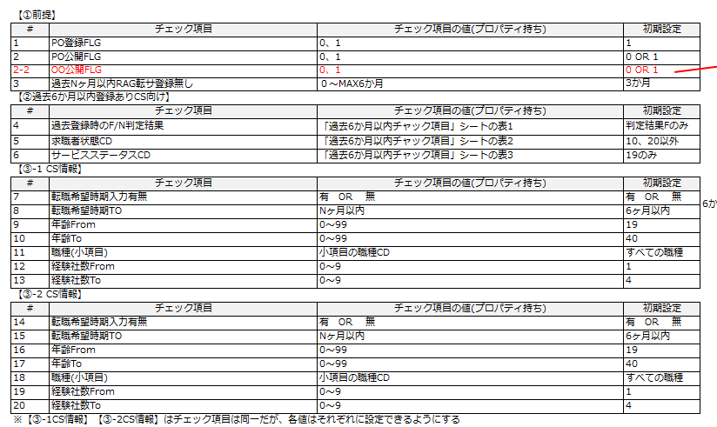
Asis

 |  |  |  |  |  |  |  |  |  |  |  |  |  |  |  | ※参考：前提条件、表示ロジック
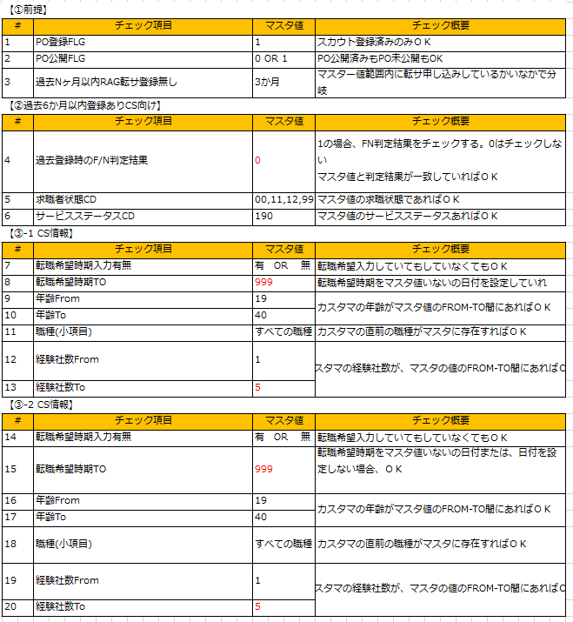

導線表示箇所の
ぐるぐる表示
RNN
 | 転サ済み
 |  |  | Y

cx_s00010
ログイン後トップ
ナビ適導線あり
cp_s05520
ナビ適
申込み画面
cp_s05540
ナビ適
申込み完了画面

表示ロジック
ブラックリスト
 |  |  | N | Y |  | Y |  | Y

 |  |  |  | N |  | N | ※会員ID指定 | N
cx_s00010
ログイン後トップ
ナビ適導線なし

 |  |  |  |  |  |  |  |  | ※トップ以外（マイページなど）も同様

MOIRA
①配布ロジックAPI（CALIB)
⇒RNN→CALIBのマッピング必要
②新FN判定API（Hbase）
※配布ロジックAPI叩けなかった場合は、スキップ
GETパラメータ
Tobe
MOIRA判定結果をIF追加して
TSV連携

MOIRA
RNN
cx_s00010
ログイン後
トップ他
ナビ適導線あり
cx_s05520
ナビ適
申込み画面
cx_s05540
ナビ適
申込み完了画面
 | 前提条件 |  |  |  |  |  |  |  |  |  |  |  | ※会員ID指定

配布ロジック
API
表示ロジック
ブラックリスト
 |  | なし |  |  | レスポンスなし |  |  |  | Y |  |  | Y |  | Y

 |  |  |  |  |  |  | レスポンスなし
 |  |  |  |  | 該当する |  |  |  | N | ※「Z0225」で実装 |  | N |  | N
新FN判定
API
導線表示箇所の判定中は
ぐるぐる表示必要かも
⇒導線部分のみぐるぐる表示させたい
 |  |  |  |  |  |  | K以上

cx_s00010
ログイン後
トップ他
ナビ適導線なし
 |  |  |  |  |  |  | N

GETパラメータ
 |  | あり

 |  |  |  |  |  |  |  |  |  |  |  |  |  |  | ※ナビ適表示の全ての画面が対象

 |  |  |  |  |  |  |  |  |  |  | ※参考：表示ロジック

